Hoja1
INFORME DE INFORMACIÓN RECOPILADA

Movimientos de cada agente
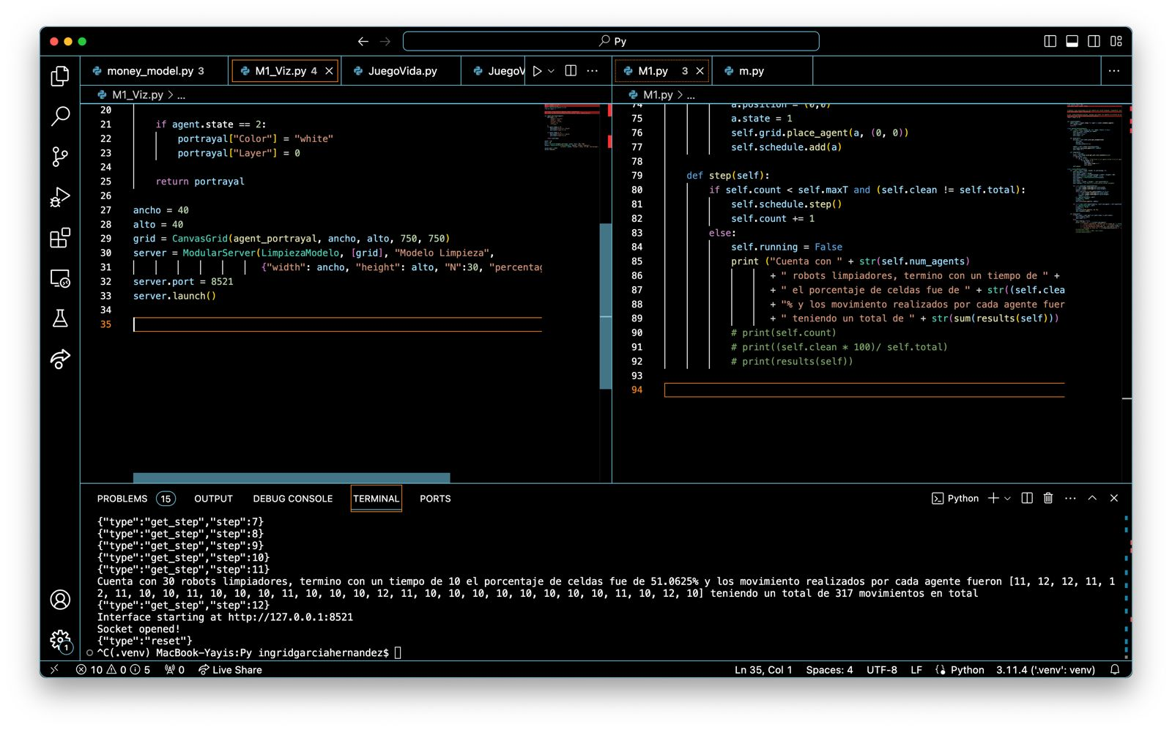
Corrida 1:
 |  | Tiempo total | Movimientos de cada agente
 |  | 10 segundos | A1 | 11
 |  |  | A2 | 12
 |  |  | A3 | 12
 |  |  | A4 | 11
 |  |  | A5 | 12
 |  |  | A6 | 11
 |  |  | A7 | 10
 |  |  | A8 | 10
 |  |  | A9 | 11
 |  |  | A10 | 10
 |  |  | A11 | 10
 |  |  | A12 | 10
 |  |  | A13 | 11
 |  |  | A14 | 10
 |  |  | A15 | 10
 |  |  | A16 | 10
 |  |  | A17 | 12
 |  |  | A18 | 11
 |  |  | A19 | 10
 |  |  | A20 | 10
 |  |  | A21 | 10
 |  |  | A22 | 10
 |  |  | A23 | 10
 |  |  | A24 | 10
Porcentaje de celdas limpias y sucias
Procentaje de celdas limpias y sucias: |  |  | A25 | 10
 |  |  | A26 | 10
Limpias | 51.06% |  | A27 | 11
Sucias | 48.94% |  | A28 | 10
 |  |  | A29 | 12
 |  |  | A30 | 10
 |  |  | Movimientos en total: | 317

Movimientos de cada agente
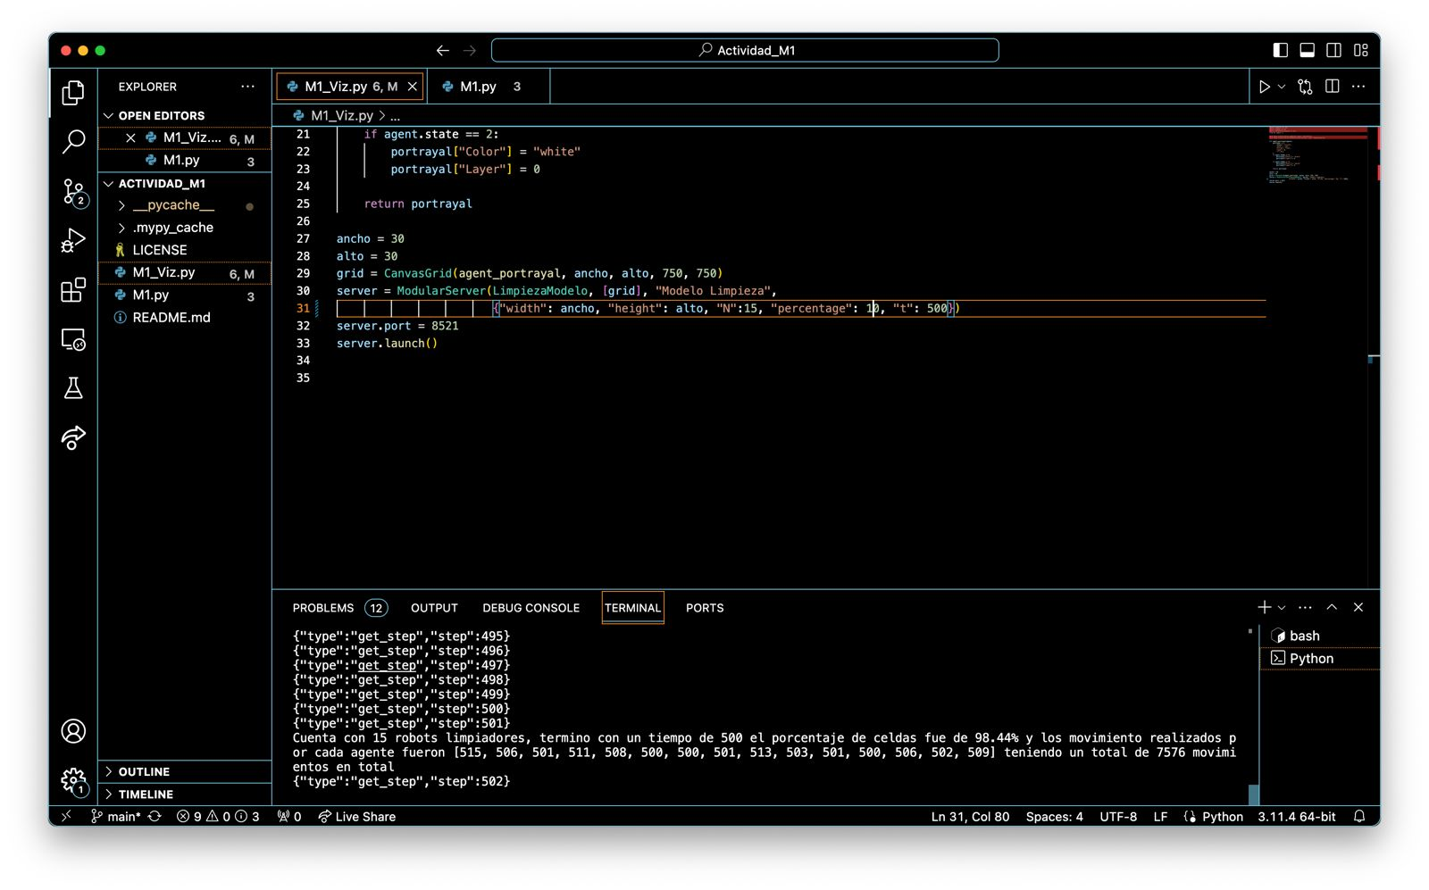
Corrida 2:
 |  | Tiempo total | Movimientos de cada agente
 |  | 500 segundos | A1 | 515
 |  |  | A2 | 506
 |  |  | A3 | 501
 |  |  | A4 | 511
 |  |  | A5 | 508
 |  |  | A6 | 500
 |  |  | A7 | 500
 |  |  | A8 | 501
 |  |  | A9 | 513
 |  |  | A10 | 503
 |  |  | A11 | 501
 |  |  | A12 | 500
 |  |  | A13 | 506
 |  |  | A14 | 502
 |  |  | A15 | 509
 |  |  | Movimientos en total: | 7576

Porcentaje de celdas limpias y sucias
Procentaje de celdas limpias y sucias:

Limpias | 98.44%
Sucias | 1.56%

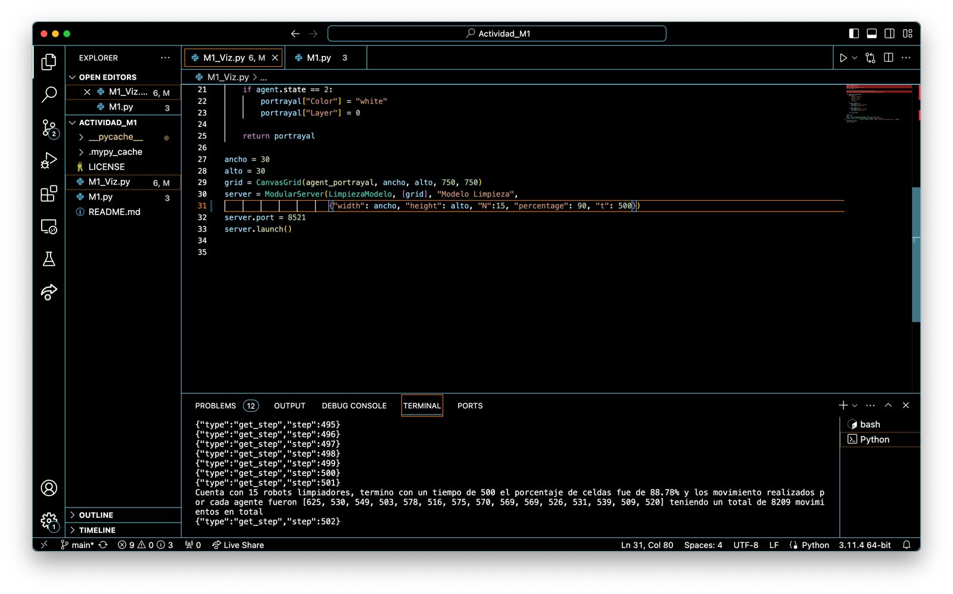
Movimientos de cada Agente
Corrida 3:
 |  | Tiempo total | Movimientos de cada agente
 |  | 500 segundos | A1 | 625
 |  |  | A2 | 530
 |  |  | A3 | 549
 |  |  | A4 | 503
 |  |  | A5 | 578
 |  |  | A6 | 516
 |  |  | A7 | 575
 |  |  | A8 | 570
 |  |  | A9 | 569
 |  |  | A10 | 569
 |  |  | A11 | 526
 |  |  | A12 | 531
 |  |  | A13 | 539
 |  |  | A14 | 509
 |  |  | A15 | 520
 |  |  | Movimientos en total: | 8209

Porcentaje de celdas limpias y sucias
Procentaje de celdas limpias y sucias:

Limpias | 88.78%
Sucias | 11.22%

Movimientos de cada agente
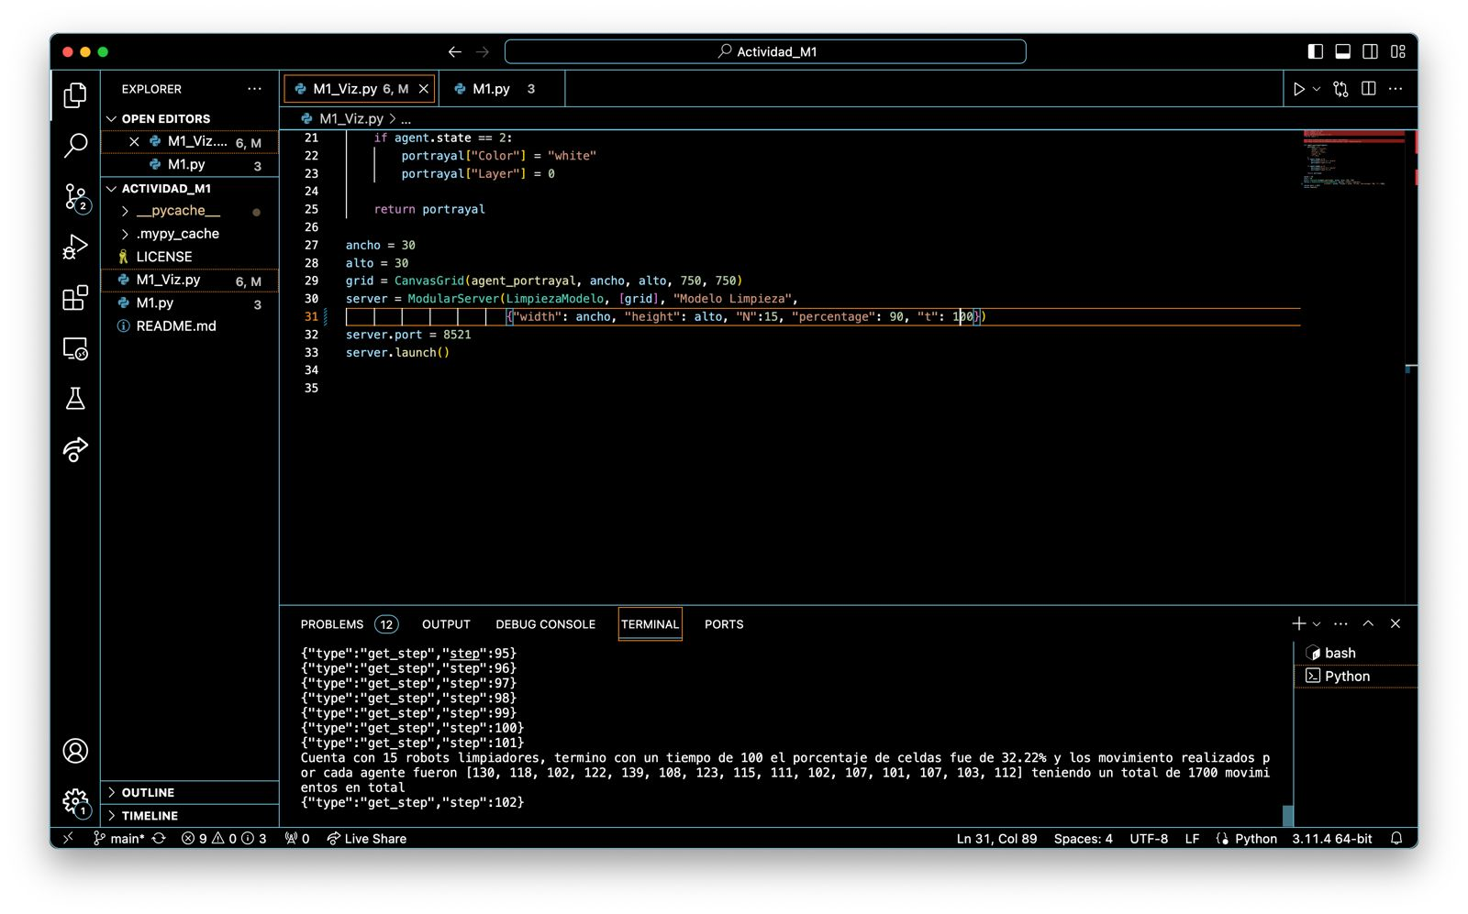
Corrida 4:
 |  | Tiempo total | Movimientos de cada agente
 |  | 100 segundos | A1 | 130
 |  |  | A2 | 118
 |  |  | A3 | 102
 |  |  | A4 | 122
 |  |  | A5 | 139
 |  |  | A6 | 108
 |  |  | A7 | 123
 |  |  | A8 | 115
 |  |  | A9 | 111
 |  |  | A10 | 102
 |  |  | A11 | 107
 |  |  | A12 | 101
 |  |  | A13 | 107
 |  |  | A14 | 103
 |  |  | A15 | 112
 |  |  | Movimientos en total: | 1700

Porcentaje de celdas limpias y sucias
Procentaje de celdas limpias y sucias:

Limpias | 32.22%
Sucias | 67.78%


Movimientos de cada agente
Corrida 5:
 |  | Tiempo total | Movimientos de cada agente
 |  | 100 segundos | A1 | 102
 |  |  | A2 | 107
 |  |  | A3 | 102
 |  |  | A4 | 103
 |  |  | A5 | 101
 |  |  | A6 | 101
 |  |  | A7 | 107
 |  |  | A8 | 115
 |  |  | A9 | 112
 |  |  | A10 | 101
 |  |  | A11 | 104
 |  |  | A12 | 108
 |  |  | A13 | 100
 |  |  | A14 | 100
 |  |  | A15 | 115
 |  |  | Movimientos en total: | 1578

Porcentaje de celdas limpias y sucias
Procentaje de celdas limpias y sucias:

Limpias | 68.67%
Sucias | 31.33%

Movimientos de cada agente

Corrida 6:
 |  | Tiempo total | Movimientos de cada agente
 |  | 100 segundos | A1 | 114
 |  |  | A2 | 124
 |  |  | A3 | 106
 |  |  | A4 | 117
 |  |  | A5 | 116
 |  |  | A6 | 101
 |  |  | A7 | 103
 |  |  | A8 | 101
 |  |  | A9 | 100
 |  |  | A10 | 101
 |  |  | A11 | 101
 |  |  | A12 | 100
 |  |  | A13 | 117
 |  |  | A14 | 121
 |  |  | A15 | 107
 |  |  | Movimientos en total: | 1629

Porcentaje de celdas limpias y sucias
Procentaje de celdas limpias y sucias:

Limpias | 64.33%
Sucias | 35.67%

Movimientos de cada agente
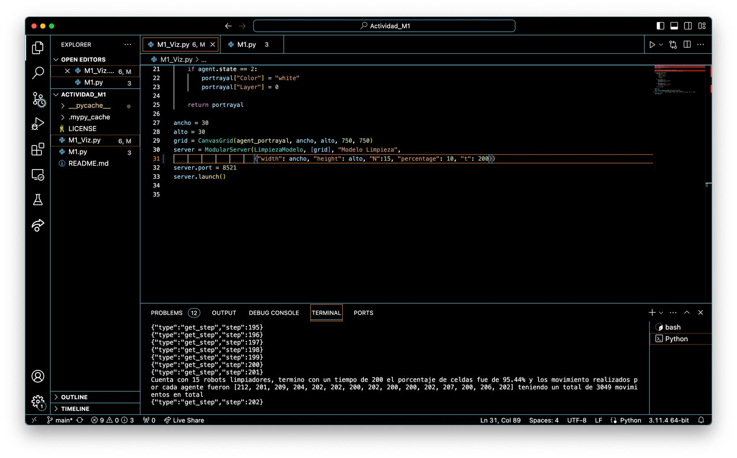
Corrida 7:
 |  | Tiempo total | Movimientos de cada agente
 |  | 200 segundos | A1 | 212
 |  |  | A2 | 201
 |  |  | A3 | 209
 |  |  | A4 | 204
 |  |  | A5 | 202
 |  |  | A6 | 202
 |  |  | A7 | 200
 |  |  | A8 | 202
 |  |  | A9 | 200
 |  |  | A10 | 200
 |  |  | A11 | 202
 |  |  | A12 | 207
 |  |  | A13 | 200
 |  |  | A14 | 206
 |  |  | A15 | 202
 |  |  | Movimientos en total: | 3049

Porcentaje de celdas limpias y sucias
Procentaje de celdas limpias y sucias:

Limpias | 95.44%
Sucias | 4.56%


Movimientos de cada agente
Corrida 8:
 |  | Tiempo total | Movimientos de cada agente
 |  | 200 segundos | A1 | 205
 |  |  | A2 | 212
 |  |  | A3 | 216
 |  |  | A4 | 207
 |  |  | A5 | 206
 |  |  | A6 | 260
 |  |  | A7 | 203
 |  |  | A8 | 203
 |  |  | A9 | 246
 |  |  | A10 | 226
 |  |  | A11 | 232
 |  |  | A12 | 202
 |  |  | A13 | 259
 |  |  | A14 | 200
 |  |  | A15 | 226
 |  |  | Movimientos en total: | 3303

Porcentaje de celdas limpias y sucias
Procentaje de celdas limpias y sucias:

Limpias | 63.67%
Sucias | 36.33%

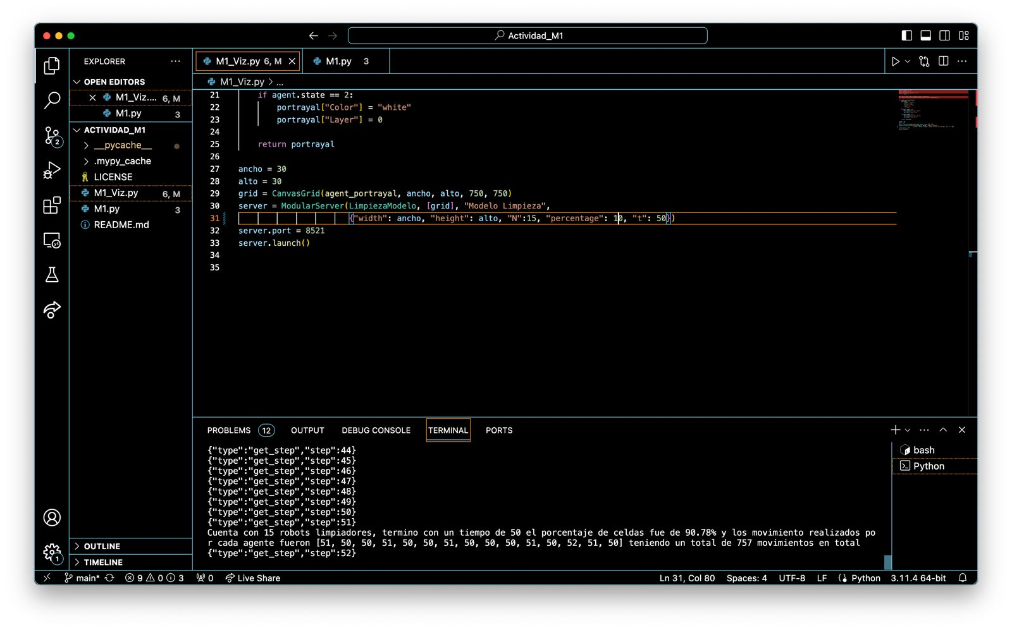
Movimientos de cada agente
Corrida 9
 |  | Tiempo total | Movimientos de cada agente
 |  | 50 | A1 | 51
 |  |  | A2 | 50
 |  |  | A3 | 50
 |  |  | A4 | 51
 |  |  | A5 | 50
 |  |  | A6 | 50
 |  |  | A7 | 51
 |  |  | A8 | 50
 |  |  | A9 | 50
 |  |  | A10 | 50
 |  |  | A11 | 51
 |  |  | A12 | 50
 |  |  | A13 | 52
 |  |  | A14 | 51
 |  |  | A15 | 50
 |  |  | Movimientos en total: | 757

Porcentaje de celdas limpias y sucias
Procentaje de celdas limpias y sucias:

Limpias | 90.78%
Sucias | 9.22%

Movimientos de cada agente

Corrida 10
 |  | Tiempo total | Movimientos de cada agente
 |  | 500 | A1 | 503
 |  |  | A2 | 525
 |  |  | A3 | 500
 |  |  | A4 | 504
 |  |  | A5 | 509
 |  |  | A6 | 508
 |  |  | A7 | 506
 |  |  | A8 | 500
 |  |  | A9 | 502
 |  |  | A10 | 504
 |  |  | A11 | 500
 |  |  | A12 | 502
 |  |  | A13 | 507
 |  |  | A14 | 509
 |  |  | A15 | 501
 |  |  | Movimientos en total: | 7580

Porcentaje de celdas limpias y sucias
Procentaje de celdas limpias y sucias:

Limpias | 98.89%
Sucias | 1.11%

En conclusión, la relación entre los agentes, el tiempo y el porcentaje de celdas limpias y sucias es muy claro, mientras más agentes hay, menos se tardan en limpiar las celdas, e igualmente, independientemente de la cantidad de agentes que hay, mientras más tiempo se les de, más celdas van a limpiar. Queda claro en las corridas que hicimos que el modelado de los agentes es muy básico y por ende no son muy eficientes limpiando las celdas, incluso cuando el procentaje inicial de celdas sucias era muy bajo, no alcanzaban a dejar el tablero completamente limpio aunque se les diera mucho tiempo. Simplemente no tenían las herramientas suficientes para encontrar las celdas sucias de manera viable.

